سصفها
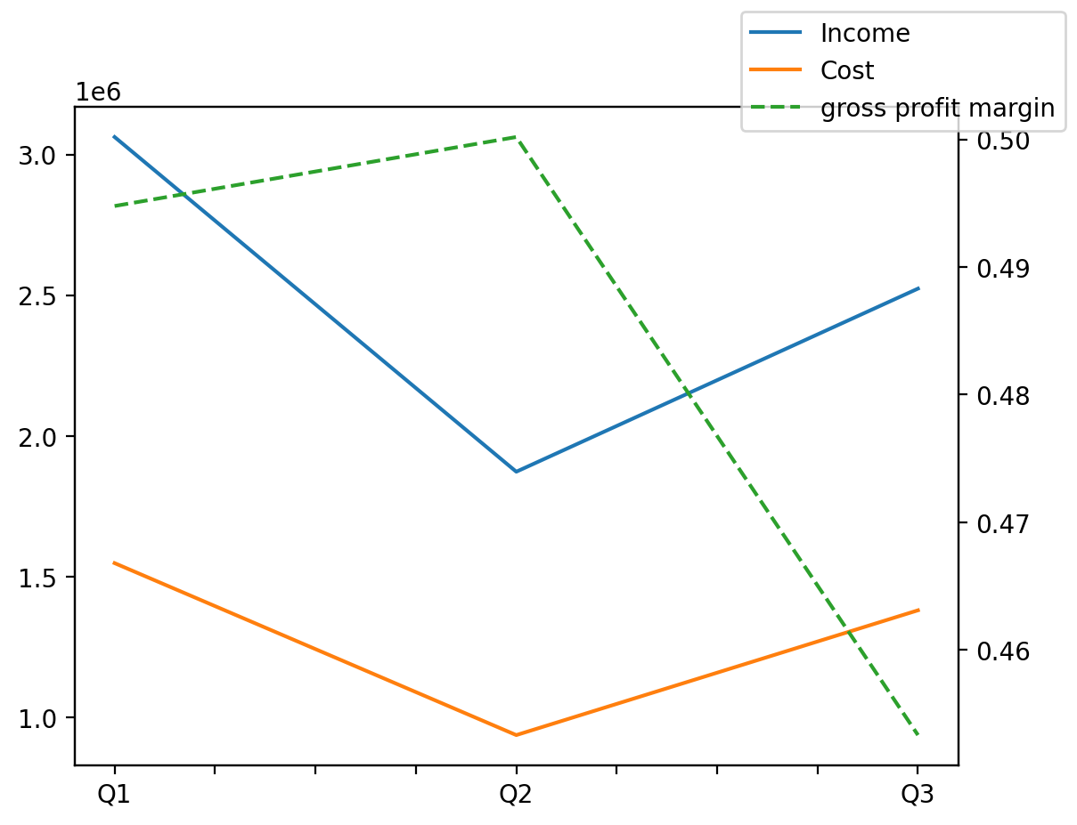
140214011401 | Q1 | Q2 | Q3 | Y | Q4 | Q2 / Q1 | Q3 / Q2
درآمد های عملیاتی | 3061862 | 1871932 | 2522890 |  |  | -0.38862953327 | 0.34774660618
بهای تمام شده | -1546934 | -935632 | -1379207 |  |  | -0.39517005897 | 0.4740913094
سود(زیان)ناخالص | 1514928 | 936300 | 1143683 |  |  | -0.38195082539 | 0.22149204315
هزینه های عمومی اداری فروش | -451645 | -205277 | -389921 |  |  | -0.54549037408 | 0.89948703459
سود(زیان)عملیاتی | 1061035 | 728659 | 750778 |  |  | -0.31325639588 | 0.030355763121
سایر درآمدهای غیر عملیاتی | 49504 | 56393 | 70812 |  |  | 0.13916047188 | 0.25568776267
سود(زیان)خالص | 853927 | 618450 | 637792 |  |  | -0.27575776384 | 0.031274961598
مواد مستقیم مصرفی | 349185 | 363930 | 341309 |  |  | 0.042226899781 | -0.062157557772
سربارتوليد | 1131899 | 808402 | 1111673 |  |  | -0.28580023483 | 0.37514875025

